Накладная-№3
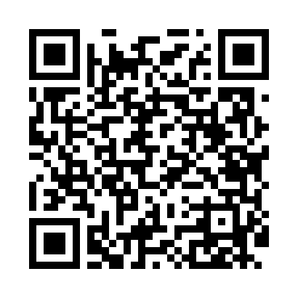
Номер товарно-транспортной накладной: |  |  | Торговый представитель: Amriyev Muhammad
Поставщик: Toshkent falcon fly 2 |  |  | Телефон торгового представителя: +998972880505
Дата отгрузки: 15.11.2025 |  |  | Контрагент: """" Klient
Дата консигнации: |  |  | Адрес:
Доставщик: |  |  | Телефон:
Телефон доставщика:
Время заказа: 15.11.2025 15:13:00
№ | Штрих-код | Название товаров (работ,услуг) | Количество | Количество в кейсе | Цена | Сумма
 |  |  | 34 |  |  | 174.1
1 | 2010171443665 | Поднос столовый пластмасс 40.5x56 sm XP-11-4 | 6 | 6 шт. | 6.50 | 39
2 | 2015970950307 | Поднос столовый пластмасс Φ46 46 sm XP-11-6 | 10 | 10 шт. | 4.50 | 45
3 | 6924167092316 | Поднос для пиццыформ для приготовления A9-231 36CM XP-91-8 | 10 | 10 шт. | 3.70 | 37
4 | 6805019698828 | Коврик в прихожую перфорированный, 90×150 см, DB-98-82 | 2 | 2 шт. | 14.70 | 29.40
5 | 6910165102195 | Термос XDY-627 DB-94-22 | 1 | 1 шт. | 4.50 | 4.50
6 | 6972421810831 | Термос вакумные для питья XP-16-5 | 1 | 1 шт. | 5.60 | 5.60
7 | 6909917140707 | Складная пластиковая корзина для белья, 40×50 см, DB-140-70 | 2 | 2 шт. | 4.20 | 8.40
8 | 6988321602636 | Друшлаг металлическая 26cm DB-3-128 | 2 | 2 шт. | 2.60 | 5.20
Итого: 174.1$|->UZS: 2,176,250.00

